情報セキュリティ
■ディレクトリトラバーサル攻撃
 | ファイル名を要求するプログラムに対してサーバ内の想定外のファイル名(親ディレクトリの移動「../」など)を直接指定することによって、
 | 本来許されないファイルの不正な閲覧・取得を狙う攻撃方法
 |  | ex)入力文字列からアクセスするファイル名を組み立てるアプリケーションに対して，
 |  | 攻撃者が，上位のディレクトリを意味する文字列を使って，非公開のファイルにアクセスする。

■クロスサイトスクリプティング(XSS)
 | 動的にWebページを生成するアプリケーションのセキュリティ上の不備を意図的に利用して、
 | 悪意のあるスクリプトを混入させることで、攻撃者が仕込んだ操作を実行させたり、
 | 別のサイトを横断してユーザのクッキーや個人情報を盗んだりする攻撃手法です。
 | ⇒対策としては、Webアプリケーションで，クライアントに入力データを再表示する場合，
 | 情報内のスクリプトを無効にする処理を行う。

■水飲み場型攻撃(Watering Hole Attack)
 | 特定の組織や人に狙いを定める標的型攻撃の一つで、標的ユーザが良く利用するWebサイトにドライブバイダウンロードのコードなどを仕込み、
 | アクセスした標的ユーザにマルウェアやウイルスを感染させる攻撃

■Man-in-the-Browser攻撃(MITB)
 | ユーザPC内でプロキシとして動作するトロイの木馬(マルウェア)によってWebブラウザ～Webサーバ間の送受信をブラウザベースで盗聴・改ざんする攻撃
 | インターネットバンキングへのログインを検知して、セッションを乗っ取り、振込先口座番号を差し替えることで預金を不正送金するなど
 |  | ex) PCに侵入したマルウェアが，利用者のインターネットバンキングへのログインを検知して，Webブラウザから送信される振込先などのデータを改ざんする。

■ソーシャルエンジニアリング
 | 技術的な方法ではなく人の弱みに付け込んで、パスワードなどを不正に取得する方法
 | ユーザになりすまして管理者に電話しパスワードを聞き出したり、パソコンの操作画面を盗み見してパスワードを取得する方法
 |  | ex) 緊急事態を装って組織内部の人間からパスワードや機密情報を入手する不正な行為

■DNSキャッシュポイズニング
 | DNSサーバからの名前解決要求があった場合に正常な応答に加えて偽の名前解決情報を付加して送信することで、
 | そのサーバのキャッシュに偽の情報を登録させるという攻撃手法
 |  | ex) PCが参照するDNSサーバに誤ったドメイン情報を注入して，偽装されたサーバにPCの利用者を誘導する。

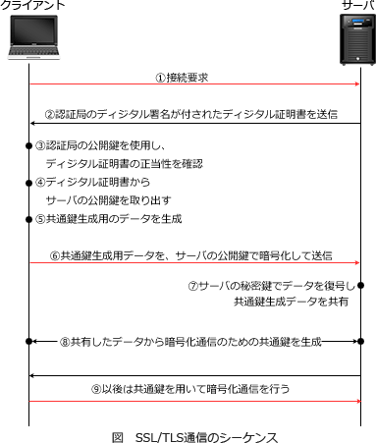
■チャレンジレスポンス方式
 | 通信経路上に固定パスワードを流さないようにすることで盗聴によるパスワードの漏えいを防ぐことができる認証方式
 |  | ex) 利用者が入力したパスワードと，サーバから送られてきたランダムなデータとをクライアント側で演算し，その結果を送信する。

■情報セキュリティ基本方針(情報セキュリティポリシ)
 | 組織の経営者(トップマネジメント)が最終的な責任者となり「組織が情報セキュリティに本格的に取り組む」という姿勢を示し、
 | 情報セキュリティの目標と、その目標を達成するために企業・組織がとるべき行動を社内外に宣言する文書
 | ex) 情報セキュリティのための経営陣の方向性及び支持を規定する。
 | ex) 基本方針は，事業の特徴，組織，その所在地，資産及び技術を考慮して策定する

■AES(Advanced Encryption Standard)
 | 暗号化と復号とで同じ鍵を使用する

■ディジタル証明書(サーバ証明書)
 | 個人や企業が使用する公開鍵に対する電子式の証明書で、認証局(CA)と呼ばれる第三者機関によって発行されたもの
 | 認証を受けた公開鍵が含まれていて、信頼性を保証するための認証局のディジタル署名が付されている

 | 電子署名
 |  | 民事訴訟法における押印と同様の効力が認められている。

 | 認証局(CA)
 |  | 主務大臣の認定を受ければ民間組織でも認証業務を行うことができます。

■RSA
 | 桁数が大きい合成数の素因数分解が困難であることを安全性の根拠とした公開鍵暗号方式

 |  | 公開鍵暗号方式で、暗号化通信をするときに暗号化に使うのは公開鍵のほう
 |  | 同じ公開鍵暗号の原理を利用するディジタル署名では、この場合とは逆に送信者が秘密鍵で署名を施し、受信者が公開鍵で正当性を確認する

SW構築
■
 | エラー埋込み法による残存エラーの予測において，テストが十分に進んでいると仮定する。このとき，当初の埋込みエラー数は48個である。
 | テスト期間中に発見されたエラーの内訳は，埋込みエラー数が36個，真のエラーが42個である。このとき，残存する真のエラー数は何個と推定されるか。

 |  | 36／48＝42／N
 |  | 36N／48＝42
 |  | 36N＝42×48
 |  | N＝56 |  | 56-42=14

■オブジェクト指向
 | カプセル化(情報隠ぺい)…
 |  | オブジェクトの内部を隠ぺい(ブラックボックス化)すること。使う人は内部の情報を知らなくともオブジェクトを扱うことができます。
 | インヘリタンス(継承)…
 |  | あるクラスが上位のクラスを特性を引き継いでいる関係のこと。上位の特性を引き継ぐことで差分プログラミングが可能となる。
 | ポリモーフィズム(多相性・多態性)…
 |  | オブジェクトへの操作呼び出しが、呼び出し側でなく受け手側の特性で決まる特性。同じメッセージを送っても受け手によって行われる操作が異なる様子。

■モジュール強度
 | 暗合的強度(低)
 |  | 関係のない機能をまとめたモジュール
 | 論理的強度
 |  | 関連する複数の機能をまとめたモジュール
 | 時間的強度
 |  | プログラムの開始時など、ある特定の時期に実行する機能をまとめたモジュール
 | 手順的強度
 |  | 関連ある逐次的な機能をまとめたモジュール
 | 連絡的強度
 |  | 関連ある逐次的な機能で要素が連絡し合うものをまとめたモジュール
 | 情報的強度
 |  | 同じデータ構造や資源を扱う機能を一つにまとめたモジュール
 | 機能的強度(高)
 |  | 一つの機能を実現するためだけのモジュール

■モジュール結合度(=モジュール同士の関連性の強さを示す概念)
 | モジュール同士の結合度合いが強ければ、関連するモジュールに変更があった場合の影響は大きく、
 | 反対に結合度が弱ければ影響を受けにくくなります。独立性と保守性の観点から、モジュール結合度は低いほど良い
 |  | ex)単一のデータ項目を引数で受け渡すモジュール (=モジュール結合度が最も弱くなる)
 |  | ex)データ項目だけをモジュール間の引数として渡す。(=モジュールの結合度が弱い)

■UNIXにおけるディレクトリファイル
 | ファイル名とファイルの実体を関連つけるためのファイル
 | UNIXファイルシステムの中で見出しのような役割

■データ中心アプローチ(Data Oriented Approach:DOA)
 | 対象業務のモデル化を行うときに、様々な要因により変更される可能性のある業務プロセスと比較して、
 | データが最も安定した情報資源であることに着目し、データ側からシステムの設計を行う手法
 |  | ex) 対象業務領域のモデル化に当たって，情報資源のデータ構造に着目する

■XP(eXtreme Programming)
 | 1990年代後半、Kent Beck氏らによって定式化され、提唱されているソフトウェア開発手法
 | アジャイルソフトウェア開発と称される一連の手法の先駆け

 | ペアプログラミング
 |  | 二人一組で実装を行い、一人が実際のコードを書き、もう一人はそれをチェックしながらナビゲートするという役割を随時交代しながら作業を進めるという手法

 | テスト駆動開発
 |  | 求める機能を明確化するために、プログラムを記述するよりも前にテストケースを作成する開発手法
 |  | そのテストをパスする最低限の実装を行った後で、機能を維持したままコードを洗練していくという手順で開発を進める

■インスペクション
 | 事前に役割を決められた参加者が責任のある第三者(モデレータ)の下で成果物を確認する、最も公式なレビュー技法
 |  | ex) 作業成果物の作成者以外の参加者がモデレータとして主導すること，及び公式な記録，分析を行うことが特徴のレビュー技法

■ウォークスルー
 | 開発者が主体となりエラーの早期発見を目的として設計書やプログラムに誤りがないかを確認するレビュー手法
 | 開発メンバで実施されることが多く、原則的に管理者には参加させない
 |  | ex) 設計上の誤りを早期に発見することを目的として，作成者と複数の関係者が設計書をレビューする方法

■構造化チャート
 | 順次、選択、繰返しの基本制御構造のみで構成される処理の流れを図式化する手法
 | 従来のフローチャート(流れ図)における「矢印によりGOTOを表現できるため構造化されていないプログラムも記述できてしまう」という問題
 | を解消するためにチャート記法自体に構造化プログラミングの制限を課していることが特徴
 |  | ex) GOTOを表現する方法をもたず，モジュール内の論理構造を表現するのに適した図式である。

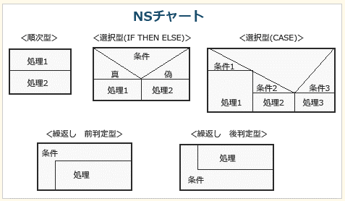
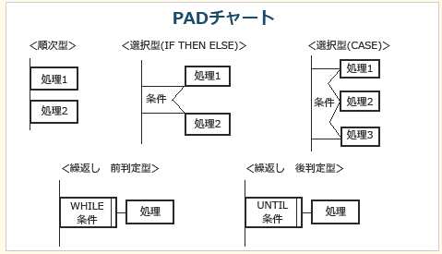

■ISO/IEC9126(JIS X 0129)
 | 機能性(Functionality)
 |  | 目的から求められる必要な機能の実装の度合い |  |  | ex) 外部インタフェースを見直し，連携できる他システムを増やす。
 |  | 副特性として合目的性，正確性，相互運用性，標準適合性，セキュリティが含まれる。 |  |  | 機能を追加し，業務においてシステムが利用できる範囲を拡大する。
 | 信頼性(Reliability)
 |  | 機能が正常動作し続ける度合い，障害の起こりにくさの度合い |  |  | ex) ファイルを分散して配置し，障害によるシステム停止のリスクを減らす。
 |  | 副特性として成熟性，障害許容性，回復性が含まれる。
 | 使用性（Usability）
 |  | 分かりやすさ、使いやすさの度合い
 |  | 副特性として理解性，習得性，運用性が含まれる。 |  |  | ex) オンラインヘルプを充実させ，利用方法を理解しやすくする。
 | 効率性(Efficiency)
 |  | 目的達成のために使用する時間や資源の度合い
 |  | 副特性として時間効率性，資源効率性が含まれる。
 | 保守性(Maintainability)
 |  | 保守(改訂)作業に必要な労力の度合い
 |  | 副特性として解析性，変更性，安定性，試験性が含まれる。
 | 移植性（Portability）
 |  | 移植のしやすさ，別の環境へ移した際そのまま動作する度合い
 |  | 副特性として環境適用性，設置性，規格適合性，置換性が含まれる。

■BABOK(Business Analysis Body of Knowledge，ビジネスアナリシス知識体系ガイド)
 | 経営ニーズやステークホルダの課題を調査・整理、および検証して取りまとめる"ビジネス分析"のベストプラクティスを体系化した書籍の略称
 |  | ex) ビジネスアナリシスの計画とモニタリング，引き出し，要求アナリシス，基礎コンピテンシなど七つの知識エリアから成る知識体系
 |  | ビジネスアナリシスの計画と監視
 |  |  | 要求分析プロジェクトのプロジェクトマネジメントをおこなう
 |  | 引き出し
 |  |  | ステークホルダの潜在的な要求を漏れなく収集する
 |  | 要求管理とコミュニケーション
 |  |  | 収集した要求を調整して、取りまとめる
 |  | エンタープライズ・アナリシス
 |  |  | 企業の現状とあるべき姿を把握して、変革の方向性を決定する
 |  | 要求分析
 |  |  | 収集した要求を分析・整理する
 |  | ソリューションの評価と妥当性確認
 |  |  | 提案されたソリューションを評価し価値に結びつける
 |  | 基礎コンピテンシ
 |  |  | ビジネスアナリシスに必要なスキルや能力を定義されている

■ツールレス保守
 | ドライバや専用工具を用いることなく、障害が発生したハードウェアの部品を交換可能できるように設計する技術

HW
■NAND回路
 | その名NAND(Not AND)の通りAND回路の逆を出力する回路で、 |  |  |  | NAND型RSフリップフロップ
 | 2つの入力が共に「1」の時だけ「0」を出力し、それ以外の入力では「1」を出力します。 |  |  |  |  | 1. 2つの出力(Q と Q)をもち、この2つのビットは必ず逆になる。
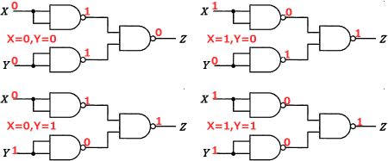
 |  |  |  |  |  | 2. S＝1，R＝0の状態にすると回路は常に1を保持する。(Q＝1)
 |  |  |  |  |  | 3. S＝0，R＝1の状態にすると回路は常に0を保持する。(Q＝0)
 |  |  |  |  |  | 4. 2つの入力が共に1の時が安定状態となる
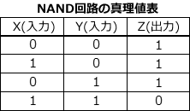
 |  |  |  |  |  |  | 入力(0,0)、(1,0)、(0,1)を与えると、以前がどんな状態であったとしても以下のような出力で安定します。 | 入力(1,1)の場合だけは特殊で、以前の回路の状態によって次のような動作
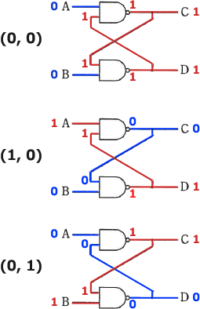
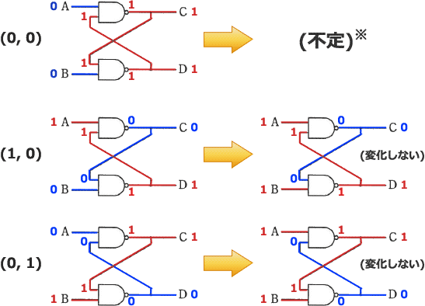

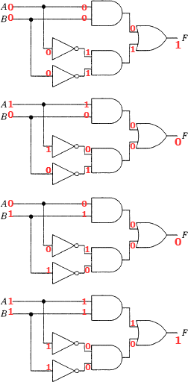

■DSP(Digital Signal Processor)
 | 主にリアルタイムコンピュータで使用される、ディジタル信号処理に特化したプロセッサ
 | DSPは主に画像処理・音声処理などのディジタル信号処理アルゴリズムの計算処理で使われる
 |  | ex) 積和演算などの機能を内蔵しているので，ディジタルフィルタを実現するのに適している。

■RFID(Radio Frequency IDentification)
 | ID情報を埋め込んだRFタグ(ICタグ)から電磁界や電波を用いて情報のやり取りを行うための技術
 |  | パッシブタグ(受動タグ)
 |  |  | 電池を内蔵せず、リーダ／ライタが発信する電波をエネルギー源として利用して駆動するタグ
 |  |  |  | ex) アンテナから電力が供給される。
 |  | アクティブタグ(能動タグ)
 |  |  | 電池を内蔵し、自らの電力で電波を発信するタグ。
 |  |  | 交信範囲は数十メートルから数百メートルと広いがパッシブタグと比較すると価格が高い。

■SAN(Storage Area Network)
 | ハードディスク装置や磁気テープ装置などのストレージと、サーバなどのコンピュータを、
 | ファイバチャネル(主にストレージ・ネットワーク用に使用されているギガビット級ネットワーク技術の一種)などのシリアルSCSIプロトコルを用いてネットワーク化したシステム
 |  | ex) 磁気ディスク装置や磁気テープ装置などのストレージ(補助記憶装置)を，通常のLANとは別の高速な専用ネットワークで構成する方式

■DDR-SDRAM(Double-Data-Rate Synchronous DRAM)
 | クロック信号の立ち上がりと立ち下がりの両方に同期してデータをやり取りするDRAMで、理論上はクロック間隔と等倍で動作するSDRAMの2倍の速度を得ることが可能な規格
 | 2012年現在は、規格上DDR-SDRAMの4倍の速度を得ることができるDDR3-SDRAMがPCの主要メモリとして主流
 |  | ex) クロック信号の立ち上がりと立ち下がりの両方に同期して，データを読み出す。

■入出力制御
 | 外部装置からコンピュータ内にデータを読み込んだり、外部装置にコンピュータのデータを書きこんだりする処理を管理
 |  | プログラム制御方式
 |  |  | プログラムで制御コマンドを制御用レジスタへ書き込む方式。
 |  |  | 入出力が行われるたびにレジスタを経由するのでCPUの使用効率が悪くなる。

 |  | DMA(Direct Memory Access)制御方式
 |  |  | DMAと呼ばれる装置(伝送路)がCPUを介さずにメモリと入出力装置の間で直接データを転送する方式。
 |  |  | CPU処理と入出力装置動作を並行して行うことができるため効率がよくなる。
 |  |  |  | ex) 専用の制御回路が入出力装置や主記憶などの間のデータ転送を行う方式である。

 |  | チャネル制御方式
 |  |  | 入出力制御を行うためのCPUとメモリと回路を備えたチャネルと呼ばれる専用のハードウェアによって、
 |  |  | 外部装置と主記憶のデータをやり取りするDMA制御を拡張した方式。

ネットワーク
■
 | 伝送速度64kビット／秒の回線を使ってデータを連続送信したとき，平均して100秒に1回の1ビット誤りが発生した。この回線のビット誤り率は幾らか。

 |  | 64kビット×100秒＝6,400,000ビット
 |  | 1ビット／6,400,000ビット＝0.00000015625
 | Ａ． | 1.56×10-7

■OSI基本参照モデル
 | リピータ(=データ伝送中に弱くなった電気信号を増幅することで、データの伝送可能距離を延長するLAN間接続装置)
 |  | 第1層の物理層

 | L2TP (Layer 2 Tunneling Protocol),ブリッジ(=LAN間を接続する機器),レイヤ2スイッチ
 |  | 第2層のデータリンク層

 | IPsec (IP Security),ルータ(=ネットワーク同士を接続し、IPアドレスを基にパケットの送信先を決定する機器)
 |  | 第3層のネットワーク層レベル

 | TLS (Transport Layer Security)
 |  | 第4層のトランスポート層

 | データの送受信管理や、コネクション確立・データ転送のタイミング管理
 |  | 第5層のセション層
 |  |  | ex) アプリケーションプロセス間での会話を構成し、同期をとり、データ交換を管理するために必要な手段を提供する層

■ATM(Asynchronous Transfer Mode)
 | 高速通信を可能とするために送信するデータを48バイトのペイロード部に
 | 5バイトのヘッダ情報を付けた合計53バイトの固定セルに分割してデータをやり取りする交換方式
 |  | ex) 情報をセルと呼ばれる固定長のブロックに分割して送受信する。
 | ・データの分割単位が固定(53バイト)
 | ・網内遅延はハードウェアによる高速な処理により小さい

■ARP(Address Resolution Protocol)
 | Pアドレスから対応する機器のMACアドレスを取得するプロトコル
 |  | ex) IPアドレスからMACアドレスを得るプロトコルである。

■最長一致(ロンゲストマッチ)検索
 | ルータは、ルーティングテーブル内に宛先アドレスに合致するエントリが複数ある場合には、プレフィックス長が最も長いエントリを選択

 |  |  |  | /プレフィックス |  | サブネットマスク値
 |  |  |  | /1 | 128.0.0.0 |  | /17 | 255.255.128.0
 |  |  |  | /2 | 192.0.0.0 |  | /18 | 255.255.192.0
 |  |  |  | /3 | 224.0.0.0 |  | /19 | 255.255.224.0
 |  |  |  | /4 | 240.0.0.0 |  | /20 | 255.255.240.0
 |  |  |  | /5 | 248.0.0.0 |  | /21 | 255.255.248.0
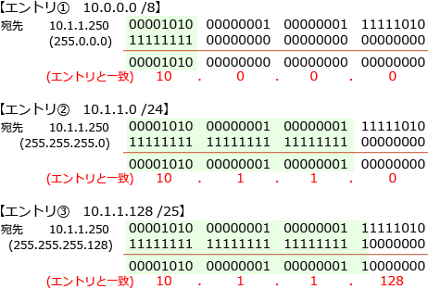
 |  |  |  | /6 | 252.0.0.0 |  | /22 | 255.255.252.0
 |  |  |  | /7 | 254.0.0.0 |  | /23 | 255.255.254.0
 |  |  |  | /8 | 255.0.0.0 |  | /24 | 255.255.255.0
 |  |  |  | /9 | 255.128.0.0 |  | /25 | 255.255.255.128
 |  |  |  | /10 | 255.192.0.0 |  | /26 | 255.255.255.192
 |  |  |  | /11 | 255.224.0.0 |  | /27 | 255.255.255.224
 |  |  |  | /12 | 255.240.0.0 |  | /28 | 255.255.255.240
 |  |  |  | /13 | 255.248.0.0 |  | /29 | 255.255.255.248
 |  |  |  | /14 | 255.252.0.0 |  | /30 | 255.255.255.252
 |  |  |  | /15 | 255.254.0.0 |  | /31 | 255.255.255.254
 |  |  |  | /16 | 255.255.0.0 |  | /32 | 255.255.255.255

 |  | その後、最長一致検索により合致した3つのエントリの中でプレフィックス長が最も長いエントリが選択されることになる

 | プレフィックス帳
 |  | 「198.51.100.xxx/24」のようにIPアドレスとサブネットマスクを同時に表現する書き方
 |  | 「CIDR表記」と同じ意味

アルゴリズム
■再帰関数
 | g(x) = if x<2 then 1 else g(x－1)＋g(x－2) の場合, g(4)の加算回数は?
 |  | g(0) = 1
 |  | g(1) = 1
 |  | g(2) | = | g(1)+g(0)
 |  | g(3) | = | g(2)+g(1)
 |  | g(4) | = | g(3)+g(2) |  |  | = | g(2)+g(1)+g(2)
 |  |  |  |  |  |  | = | g(1)+g(0)+g(1)+g(1)+g(0)
 |  | つまり4回

■プログラム構造によって生じる性質
 | リエントラント(Reentrant，再入可能)
 |  | 各プロセスごとに変数部分を割り当てることで、複数のプロセスで同時に実行できる性質。
 |  |  | ex) リアルタイムシステムにおいて，複数のタスクから並行して呼び出された場合に，同時に実行する必要がある共用ライブラリのプログラムに要求される性質
 | リユーザブル(Reusable，再使用可能)
 |  | プログラムの主記憶への展開を初回実行時のみ行い、以後は何度でも正しく使用できる性質。
 | リカーシブ(Recursive，再帰可能)
 |  | プログラム中において自分自身を呼び出すことが可能な性質。
 | リロケータブル(Relocation，再配置可能)
 |  | プログラムを主記憶上のどの位置においても処理が可能な性質。

■平均探索回数
 | 線形探索では、(N＋1)／2 回
 | 2分探索法では log2N 回
 |  | ⇒データが昇順または降順に整列されている場合は、線形探索よりも2分探索の平均計算量が小さくなります。

 | ハッシュ法は、探索データのキー値から、そのデータの格納場所(アドレス)を直接計算する方法。
 | (シノニムが発生しなければ)1回の計算で一意に目的のデータにたどりつくことができます。

■逆ポーランド表記法
 | 演算子を被演算子の右側に記述する表記法
 |  | A＝4×5－6＋3×2 |  |  |  |  | ⇒ |  | A45×6－32×＋＝

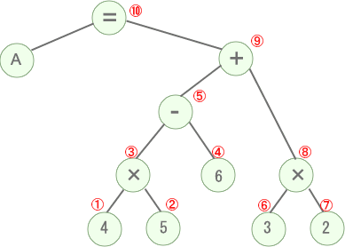

■2分探索木
 | 各節がもつデータは「その節から出る左部分木にあるどのデータよりも大きく、右部分木のどのデータよりも小さい」という条件がある
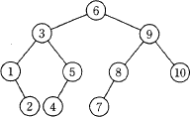

■エラトステネスの篩
 | 指定された整数以下のすべての素数を抽出するための方法の中で最も単純なもの
 |  | 1. 最初の素数である"2"から昇順に整列された探索リストを用意する
 |  | 2. 探索リストから2を除く2の倍数を取り除く
 |  | 3. 探索リストから3を除く3の倍数を取り除く
 |  | 4. 続く4は探索リストから取り除かれているので次の数へ
 |  | 5. 以降、探索リスト内に残っている最大値が、現在の倍数の元となる数の2乗以下になるまで同様の処理を繰り返す。(探索リストの最大値が100であれば10の倍数を取り除くまで繰り返す)
 |  | というステップを繰り返すことによって探索リスト内の素数でない数を取り除くことによって素数を抽出
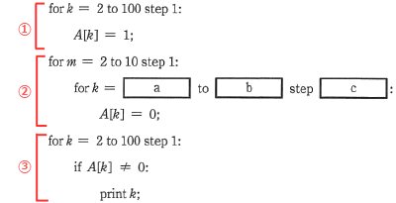
 |  |  |  |  |  |  |  |  |  |  | 配列の100個の要素を1に初期化し(①)、

 |  |  |  |  |  |  |  |  |  |  | 配列の添え字が素数である要素の値を0にセットし(②)
 |  |  |  |  |  |  |  |  |  |  |  | ※処理中の②では、0に書き換えられる要素の配列の添え字が素数となるように二重のループを制御する必要がある

 |  |  |  |  |  |  |  |  |  |  | 最後に値が1である要素を出力する(③)

 | ②は「mでないmの倍数を探索リストから除外する」処理に相当
 | m＝2の場合を考えてみると、kに対して4，6，8，10，12，…，100という順番で値が格納されていけば、配列の添え字が素数でないA[k]には0が格納される(素数でないと判定される)ことになり
 | m＝2であれば、初期値は4、終値は100，増分は2、同様にm＝3であれば、6，9，12，15，…，100を除外するので初期値は6、終値は100、増分は3です。
 | したがってkに素数でない数を格納させるループとするためには初期値(a)は2m、終値(b)は100、増分(c)はmが適切

■オーダ記法
 | アルゴリズムの計算量が実行時に処理するデータ量によってどのように増加するかやアルゴリズムの実行時間の長さを示す

 | ex) n個のデータを整列するとき，比較回数が最悪の場合でO(n2)，最良の場合でO(n)となるものはどれか。
 |  | ⇒ 単純挿入法

■ソート
 | シェルソート
 |  | ある間隔おきに取り出した要素から成る部分列をそれぞれ整列し，更に間隔を詰めて同様の操作を行い，間隔が1になるまでこれを繰り返す。
 | クイックソート
 |  | 中間的な基準値を決めて，それよりも大きな値を集めた区分と，小さな値を集めた区分に要素を振り分ける。次に，それぞれの区分の中で同様な処理を繰り返す。
 | バブルソート
 |  | 隣り合う要素を比較して，大小の順が逆であれば，それらの要素を入れ替えるという操作を繰り返す。
 | ヒープソート
 |  | 未整列の部分を順序木にし，そこから最小値を取り出して整列済の部分に移す。この操作を繰り返して，未整列の部分を縮めていく。
 |  |  | ex) 未整列データを「親の値≦子の値」の関係をもつ順序木として表現し、整列後の根の値(最小値)を取り出すことを繰り返して整列を行う方法
 | マージソート
 |  | 整列対象を部分文字列に分割した後、隣り合う要素ごとに整列と併合を繰り返しながら整列を行う手法

■ | 三つの媒体A～Cに次の条件でファイル領域を割り当てた場合，割り当てた領域の総量が大きい順に媒体を並べたものはどれか。
 |  | 〔条件〕
 |  |  | ファイル領域を割り当てる際の媒体選択アルゴリズムとして，空き領域が最大の媒体を選択する方式を採用する。
 |  |  | 割当て要求されるファイル領域の大きさは，順に90，30，40，40，70，30(Mバイト)であり，割当てられたファイル領域は，途中で解放されない。
 |  |  | 各媒体は要領が同一であり，割当て要求に対して十分な大きさを持ち，始めはすべて空きの状態である。
 |  |  | 空き領域の大きさが等しい場合にはA，B，Cの順に選択する。

 |  | [90] 空き領域がすべて同じなので、Aに割り当てられます。
 |  |  | A＝90, B＝0, C＝0
 |  | [30] BとCで空き領域が同じなので、Bに割り当てられます。
 |  |  | A＝90, B＝30, C＝0
 |  | [40] まだ使用していないCに割り当てられます。
 |  |  | A＝90, B＝30, C＝40
 |  | [40] 使用量が最も少ないBに割り当てられます。
 |  |  | A＝90, B＝30・40, C＝40
 |  | [70] 使用量が最も少ないCに割り当てられます。
 |  |  | A＝90, B＝30・40, C＝40・70
 |  | [30] 使用量が最も少ないBに割り当てられます。
 |  |  | A＝90, B＝30・40・30, C＝40・70

■ | 自然数をキーとするデータを，ハッシュ表を用いて管理する。
 | キーxのハッシュ関数h(x)を h(x) = x mod n とすると，
 | キーaとbが衝突する条件はどれか。 ここで，nはハッシュ表の大きさであり，x mod nはxをnで割った余りを表す。

 | キーaのハッシュ関数は a mod n，キーbのハッシュ関数は b mod nです。この二つが一致する場合を方程式で表す
 |  | a mod n＝b mod n
 |  | (a mod n)－(b mod n)＝0
 |  | (a－b) mod n＝0
 | a－bがnで割りきれるときにこの式が成り立つことがわかるので、衝突する条件は「a－bがnの倍数」

■相関係数
 | 2つの項目の関連度合いを示す値
 |  | 値として-1 ～ +1の間の実数値をとり、-1 に近ければ負の相関、＋1 に近ければ正の相関があるといい、
 |  | 値が0に近いときには2項目間の相関は弱くと判断されます
 |  | 負の相関といっても、正に比べて関連性が弱いわけではありません。正負の方向は相関の強さには関係なく、
 |  | より相関係数の絶対値が大きいものが強い相関性をもつことを表します。
 |  |  | ex) すべての標本点が正の傾きを持つ直線上にあるときは，相関係数が＋1になる。

■進数変換_即座にできる方法！

 |  | 128 | 64 | 32 | 16 | 8 | 4 | 2 | 1

 |  | 8 | 7 | 6 | 5 | 4 | 3 | 2 | 1

 | 16進数で82
 |  | 8 | 7 | 6 | 5 | 4 | 3 | 2 | 1
 |  | 1 | 0 | 0 | 0 | 0 | 0 | 1 | 0 | 頭の桁をいれる
 | ⇒ これで2進数
 |  | 128 | 64 | 32 | 16 | 8 | 4 | 2 | 1
 |  | 1 | 0 | 0 | 0 | 0 | 0 | 1 | 0 | 数字を足す
 | ⇒ 128+2 = 130 これが10進数 |  |  |  |  |  | すごい！！

 | 8ビットのD/A変換器を使って，電圧を発生させる。使用するD/A変換器は，最下位の1ビットの変化で10ミリV変化する。
 | データに0を与えたときの出力は0ミリVである。データに16進表示で82を与えたときの出力は何ミリVか。

 |  | 最下位の1ビットの変化
 |  |  | 値が1増える毎に1回発生するため、10進数130の場合は、2進数の最下位の1ビットの変化は130回起こっていることになります。
 |  |  | したがって発生する電圧はこれに10Vを掛けた1300ミリVです。
■

システム基準
■網羅性
 | 抜けや漏れがなくすべてのことが集まり含まれている様子
 |  | ex) 入庫及び出庫記録に対して，自動的に連番を付与していること

■キャパシティプランニング
 | サービス管理
 |  | 情報システムの設計段階で、稼働開始から将来にわたり適切なサービス水準を効果的な投資で維持するためにシステムの各要素を決定する作業
 |  | CPU性能や記憶媒体の性能・サイズ、通信速度はもちろんのこと、経済性や拡張性についても考慮することが重要
 |  |  | ex) ユーザ部門が期待するパフォーマンスと提供されるサービスのコストを，責任分担を明らかにして管理する

■ピアツーピア(Peer to Peer, P2P)
 | クライアントサーバシステムのようにサービスを要求する側・提供する側という端末ごとの区別はなく、どの端末もサーバにもなればクライアントにもなるという特徴を持つシステムの一形態
 | データの管理を集中的に行うサーバを持たないP2Pネットワークではデータの探索にフラッディングという手法を使う
 |  | フラッディング
 |  |  | 1. 検索を行うノードは隣接するノードすべてに検索クエリを送信する。
 |  |  | 2. クエリを受信したノードは、次のように振舞います。
 |  |  |  | [探索対象データを所持していた場合]
 |  |  |  | 検索クエリの送信元に応答メッセージを返信する。
 |  |  |  | [探索対象データを持っていない場合]
 |  |  |  | さらに自身が隣接するノードすべてに対して検索クエリを転送する。
 |  |  | 3. 検索はクエリに設定されたTTL(Time To Live)が経過するまで連鎖的に継続される。
 |  | ex) 隣接ノードに対してデータ検索クエリを発行し，求めるデータが存在するノードに行き着くまで，連鎖的に伝播させていく方式

■システム監査
 | 信頼性
 |  | 情報システムの品質並びに障害の発生、影響範囲及び回復の度合
 |  |  | ex) CPUの性能評価レポート,計算チェックプログラムの単体テストの結果報告書 |  | スプレッドシートの作成者と利用者が同一であること
 | 安全性
 |  | 情報システムの自然災害、不正アクセス及び破壊行為からの保護の度合
 |  |  | ex) アクセスログ |  | スプレッドシートのバックアップが行われていること,スプレッドシートを利用する場合の利用権限が定められていること
 | 効率性
 |  | 情報システムの資源の活用及び費用対効果の度合
 |  |  | ex) ソフトウェア導入の費用対効果分析表
 | 正確性

 |  |  | ex) |  | スプレッドシートのプログラムの内容が文書化され検証されていること

■システム監査基準
 | 予備調査は、本調査の前に監査対象システムの概要を把握するために実施される調査
 | ex)被監査部門から事前に入手した資料を閲覧し，監査対象の実態を明確に把握する。

 | システム監査人
 |  | 監査の円滑な進行のために、規定や契約の範囲で関係者に協力を求めることが可能
 |  | 監査を受ける組織には、システム監査が適切に実施できる体制の整備が求められる
 |  |  | ex) システム監査人は，システム管理者に対して監査の実施に協力するよう要請できる。

■グリッドコンピューティング
 | インターネットなどのネットワーク上にある計算資源（CPUなどの計算能力や、ハードディスクなどの情報格納領域）を結びつけ、
 | ひとつの仮想的なコンピュータシステムとしてサービスを提供する仕組み
 |  | ex) PCから大型コンピュータまで，ネットワーク上にある複数のプロセッサに処理を分散する方式である。

■3層クライアントサーバシステム
 | システムをクライアント(利用者)に近い側から順に「プレゼンテーション層」「ファンクション層」「データベースアクセス層」の3つに論理的に分離したシステムモデル
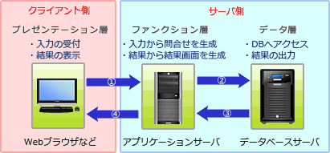

 | プレゼンテーション層
 |  | クライアントからデータを入力を受け付けたり、問合せ結果を表示するなどユーザの入出力を担当する層
 | ファンクション層
 |  | サーバ側でクライアントの問合せを中継したり、データ層から取得したデータを加工してクライアントに送ったりとデータの変換処理を行う層
 | データベースアクセス層
 |  | データベースへのアクセス・保管などデータベース処理を集中的に行う層

■
 | フェールセーフ
 |  | システムの不具合や故障が発生したときでも、障害の影響範囲を最小限にとどめ、常に安全を最優先にして制御を行う考え方
 |  |  | ex) システムに障害が発生したときでも，常に安全側にシステムを制御する。

 | フェールソフト
 |  | 障害発生時に縮退運転を行う
 |  |  | ex) システムの機能に異常が発生したときに，すぐにシステムを停止しないで機能を縮退させて運用を継続する。

システム評価
■MTBF(Mean Time Between Failures)
 | システムが修理され正常に稼働し始めてから、次回故障するまでの平均故障間隔のこと

 |  | 三つの装置A～Cで構成されるシステムがある。三つの装置すべてが正常に動作しないとシステムは機能しない。
 |  | 各装置のMTBFは表のとおりである。システム全体のMTBFは何時間か。
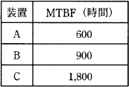
 |  |  |  |  |  | ■稼働率
 |  |  |  |  |  |  | MTBF／(MTBF＋MTTR)
 |  |  |  |  |  |  |  | MTBF(Mean Time Between Failures)＝平均故障間隔
 |  |  |  |  |  |  |  | MTTR(Mean Time To Repair)＝平均修理時間
 |  |  |  |  |  |  |  |  | ex) 平均故障間隔／（平均故障間隔＋平均修理時間）
 |  | 仮にシステムを1800時間稼働させたとすると、それぞれの機器では、
 |  |  | A:1800÷600＝3回
 |  |  | B:1800÷900＝2回
 |  |  | C:1800÷1800＝1回
 |  | の故障が発生しシステム全体として考えると、1800時間の稼働で6回の故障が発生することになります。
 |  | 問題文中に「三つの装置すべてが正常に動作しないとシステムは機能しない」という条件があるので、
 |  | 各機器の故障がそのままシステムの停止につながることが読み取れます。したがってシステム全体のMTBFは、
 |  | 1800÷6＝300

■RAID(Redundant Arrays of Independent Disks)
 | 安価な複数台の磁気ディスクを組み合わせて全体として高い信頼性を得る方式
 |  | RAID 0
 |  |  | 複数のディスクにデータを分散して書き込むストライピング
 |  | RAID 1
 |  |  | 2台の磁気ディスクに同じ内容を書き込むミラーリング
 |  | RAID 2
 |  |  | ストライピング＋エラー訂正用のハミング符号をディスクに書き込む。最少でも5台構成となる。
 |  | RAID 3
 |  |  | ストライピング＋エラー修正用にパリティビットを1台のディスクに書き込む
 |  | RAID 4
 |  |  | RAID3のパリティビットの書き込みをブロック単位で行う。
 |  | RAID5
 |  |  | パリティビットもデータと同様に分散して書き込む。
 | ⇒ | 違いをみるとデータおよびエラー訂正用のビットの書き込み方法と位置の組み合わせが異なる
 | ex) データ及び冗長ビットの記録方法と記録位置との組合せ

■スループット(Throughput)
 | システムやコンピュータの性能を示す指標
 | 単位時間当たりに処理できる仕事の量やデータ量、または一定の仕事量を処理するのに要する時間のこと
 |  | ex) 単位時間当たりのジョブの処理件数のことであり，スプーリングはスループットの向上に役立つ。
 | スプーリング
 |  | プリンタなどの低速な入出力装置に対するデータの転送を磁気ディスク装置などを介して実行する機能
 |  |  | 入出力装置とCPUでは動作速度の差が大きく、CPUが処理の途中で入出力命令をだすと、
 |  |  | 入出力動作が終了するまでの間はCPUの待ち時間が増加し、スループットが低下する
 |  |  |  | ⇒ | 入出力装置とやり取りするデータを一度外部記憶装置などへ転送し、外部記憶装置と入出力装置の間でデータをやり取り方法を実施し
 |  |  |  |  | CPUは低速な入出力装置の動作完了を待つことなく、次の処理に移ることができるためスループットを大幅に向上させることができる

■TCO(Total Cost of Ownership)
 | ある設備・システムなどに関する、購入から廃棄までに必要な時間と支出の総計金額
 | 初期投資額であるイニシャルコスト、維持管理費用であるランニングコストに分類

■
 | 1件のデータについて，読取りに40ミリ秒，CPU処理に30ミリ秒，書込みに50ミリ秒かかるプログラムがある。
 | このプログラムで，n件目の書込みに併せてn＋1件目のCPU処理とn＋2件目の読取りを並行して行うと，1分当たりの最大データ処理件数は幾つか。
 | ここで，OSのオーバヘッドは考慮しないものとする。

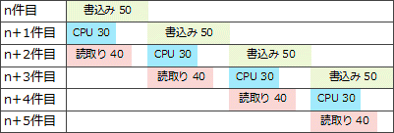

 | 50ミリ秒を要する書込み処理が並列処理のボトルネックとなっているため、1分間に処理できる書込み件数がそのまま最大データ処理件数に相当することになります。
 |  | 1分÷50ミリ秒＝60000÷50＝1,200

■稼働率
 | Ra，Rbの機器
 |  | 2つが直列接続されている場合
 |  |  | 「Ra×Rb」
 |  | 並列で接続されている場合
 |  |  | 「1－(1－Ra)(1－Rb)」

システム戦略
■SOA(Service Oriented Architecture)
 | 従来ソフトウェアで実現されていた機能や部品を独立したサービスとして公開し、それらを組み合わせてシステムを構築するという考え方
 | サービスという単位で扱うことでシステムの統合や再利用がしやすいメリット
 | ex) ビジネスプロセスの構成要素とそれを支援するIT基盤を，ソフトウェア部品であるサービスとして提供するシステムアーキテクチャのこと

■ファブレス(fabless)
 | その名の通りfab(fabrication facility、つまり「生産工場」)を持たずに製造業としての活動を行う企業のこと
 |  | ex) 半導体ファブレス企業/製品の企画，設計及び開発は行うが，半導体製造の工場は所有しない。

■共通フレーム
 | ソフトウェア産業界においての"共通の物差し"となることを目的として作成された規格

 | 共通フレーム2007
 |  | システム化構想の立案
 |  |  | 経営事業目標との整合性が重要であり、システム開発の目的は事業を達成するためであるという位置づけが重要

 | 共通フレーム98(SLCP-JCF98)
 |  | 上位から「プロセス」「アクティビティ」「タスク」と階層構造を定義

■UML2.0
 | コンポーネント図
 |  | インタフェースを介したコンポーネント同士の関係やコンポーネントの内容を表現する。
 | コミュニケーション図
 |  | オブジェクト間の相互作用を表現し，オブジェクト間のデータリンクを強調する。
 | クラス図
 |  | クラス間の静的な関係を表現する。
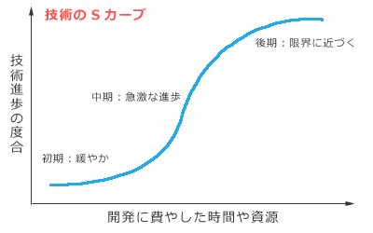
 | シーケンス図
 |  | 時間軸に沿って，状態遷移，時間制約，メッセージの送受信などを表現する。
 | ステートチャート図(状態遷移図)
 |  | 状態遷移図を基本にして、オブジェクト内に存在する状態や、その状態の移り変わりを表現する図
 |  |  | ex) プロセス制御などの事象駆動(イベントドリブン)による処理の仕様を表現する方法
 | ユースケース図
 |  | システムの振る舞いを表現する図で、システムに要求される機能を、ユーザの視点から示した図
 | アクティビティ図
 |  | 上流行程のビジネスプロセスの流れや下流行程のプログラムの制御フローを表すことができる図
 |  |  | ex) 業務フローを記述する際に，処理の分岐や並行処理，処理の同期などを表現できる図

■技術のSカーブ(技術進歩のSカーブ)
 | 1つの技術進歩の過程を表わす言葉
 | 技術開発の初期のうちは比較的緩やかに進歩し、ある時期を境に急激に進歩し、やがて技術の限界に近づくと進歩の伸びが停滞気味になる

企業活動
■コーポレートガバナンス(corporate governance)
 | 企業統治」とも訳され、企業の経営について利害関係者が監視・規律すること
 | 目的は主に2つあり「企業の収益力の強化」と「企業の不祥事を防ぐ」こと
 | ex ) 企業経営の透明性を確保するために，企業は誰のために経営を行っているか，
 |  | トップマネジメントの構造はどうなっているか，組織内部に自浄能力をもっているか，などを問うもの

■線形計画法
 | 1次式を満たす変数の値の中で式を最大化または最小化する値を求める方法
 | 在庫としてもつ原材料を使用して最大の利益を得るための販売量や、機械の稼働時間を最大限に生かして製造する製品など、
 | 限りある資源を最大限に活用したい場合にその組合せを得るための手法

■発注方式
 | 定量発注方式
 |  | 発注時期は決まっておらず、在庫が基準数を下回った時点であらかじめ決まっている最適発注量(経済発注量)を発注する方式。
 |  | ABC分析の結果でBランクとされた、調達期間が短い品目、消費量が安定している品目などを対象とすることが多い。
 |  |  | ex) 発注量には経済的発注量(定量発注方式において発注費用と在庫費用の総額を最小化できる1回当たりの発注量のこと)を用いると効果的である。

 | 定期発注方式
 |  | 同じ間隔で定期的に行う方式で、発注日の度に在庫数、予想需要量、安全在庫などを考えて最適な発注量を計算する。
 |  | 需要量の変化が大きい品目や、ABC分析の結果でAランクとされた重要在庫を対象とすることが多い。

■故障率曲線
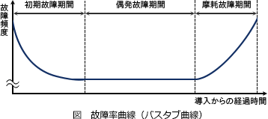

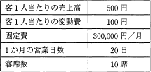
■営業利益は「売上高－変動費－固定費」
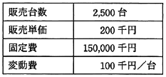

 |  |  |  | 表の条件で喫茶店を開業したい。月10万円の利益を出すためには， 1客席当たり1日何人の客が必要か。

 |  |  |  | ((500 * 10 * x ) - (100 * 10 * X)) * 20 - 300000 = 100000
 | 2,500×200－2,500×100－150,000＝100,000 |  |  | (5000X - 1000X) * 20 = 400000
 |  |  |  | 8000X = 400000
 |  |  |  | X = 5
■SWOT分析
 | 企業の置かれている経営環境を分析し、今後の戦略立案に活かす手法
 |  | S ･･･Strength(強み)
 |  | W ･･･Weakness(弱み・弱点)
 |  | O ･･･Opportunity(機会)
 |  | T ･･･Threat(脅威)
 | この中で強みと弱みは企業の内部要因、機会と脅威は外部環境要因に分類

■SCM(Supply Chain Management)
 | 生産・在庫・購買・販売・物流などのすべての情報をリアルタイムに交換・一元管理することによって
 | 生産から販売に至る一連の流れ全体の効率を大幅に向上させることを目指す経営管理手法
 | 納期短縮や在庫削減といった効果を期待
 |  | ex) 複数の企業や組織にまたがる調達から販売までの業務プロセス全ての情報を統合的に管理することによって，コスト低減や納期短縮などを目的とする。

■コアコンピタンス(Core Competence)
 | 長年の企業活動により蓄積された他社と差別化できる、または競争力の中核となる企業独自のノウハウや技術
 |  | ex) 競合他社よりも効率性が高い生産システム

■RFM分析
 | 顧客の購買行動を、Recency(最新購買日)，Frequency(累計購買回数)，Monetary(累計購買金額)に注目して分析を行う顧客分析手法

 | AA | 以前から頻繁に購買がある優良顧客のグループであると判断
 |  | ワントゥワンマーケティングなどの手法を用いて関係をより良好にする戦略が有効

 | AC | 短い周期で購売行動があり、今後優良顧客になる可能性を秘めている
 |  | マーケティング費用をかけて自社への取り込みを行うことが重要

 | CA | 累計購買回数が多いにもかかわらず、最近の購買が無いので離反の可能性が考えられる

 | CC | 最新購買日と累計販売回数が共に低ランクなので見込みが少ないグループ
 |  | マーケティングに対する効果が低いので費用の削減を検討

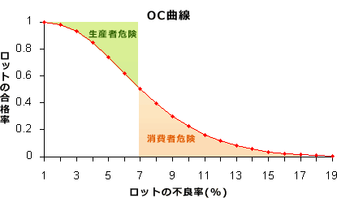
■OC曲線(検査特性曲線: Operating Characteristic curve)
 | 製品の抜き取り検査をする際のロットの不良率とそのロットの合格率の関係を表したもの

 | OC曲線は、nおよびcを固定とした場合のロットの合格率(p)を縦軸に、
 | 実際のロットの不良率(ｑ)を横軸に取り、pとqの関係を表した曲線です。
 | 本来合格となるべきロットが、抜き取り検査で不合格になってしまう確率を生産者危険、
 | 本来不合格となるべきロットが合格になってしまう確率を消費者危険といいます。

マネジメント
■SLA(Service Level Agreement)
 | 通信サービス事業者などのサービス提供者と利用者の間で交わされる、サービスの品質保証に関する合意もしくは契約文書のこと
 |  | ex) サービスの品質に関する利用者と提供者間の合意

■マネジメント手法
 | バランススコアカードは、
 | 「財務」「顧客」「内部ビジネスプロセス」「学習と成長」の4つの視点から業績を評価し、
 | 対策までを具体化していくマネジメント手法

 | プロダクトポートフォリオマネジメント(PPM)は、
 | 縦軸に市場成長率，横軸に市場占有率をとったマトリックス図を4つの象限に区分し，
 | 製品や事業の市場における位置付けを分析して資源配分を検討する手法

 | ファストトラッキング技法は、
 | 開始当初の計画では直列に並んでいた作業を同時並行的に行うことで期間短縮を図る方法
 | ex) 全体の設計が完了する前に，仕様が固まっているモジュールの開発を開始する。

■リスクマネジメント
 | PMBOK
 |  | マイナスのリスク(脅威)への対応戦略
 |  | 回避
 |  |  | リスクそのものを取り除いたり、プロジェクトに影響がないようにスコープや目標を縮小・変更する方策。
 |  |  |  | ex) | 取引先の業績が悪化して，信用に不安があるので，新規取引を止める。
 |  | 転嫁
 |  |  | リスクによるマイナスの影響を第三者へ移転する戦略。リスクのある業務・作業のアウトソーシングや、損害保険の契約によってリスクの影響を自社から他社に移転する。
 |  |  |  | ex) | 損害の発生に備えて，損害賠償保険を掛ける
 |  | 軽減
 |  |  | リスクの影響範囲を狭くしたり、発生確率を低減するような方策。
 |  |  |  | ex) | 個人情報の漏えいが起こらないように，システムテストで使用する本番データの個人情報部分はマスキングする。
 |  | 受容
 |  |  | リスクが現実化した時の影響が許容可能範囲内である時やリスクの除去が困難である場合に、特段対策をせずにそのままにしておくこと。
 |  |  | 対策費用が予想される損失金額を上回っているときなどに採られる方策。
 |  |  |  | ex) | あるサブプロジェクトの損失を，他のサブプロジェクトの利益と相殺する。

 |  | プラスの影響を与えるリスク好機(好機)への対応戦略
 |  | 活用
 |  |  | 好機が確実に到来するように、顕在化の不確実性を取り除くための戦略。
 |  | 共有
 |  |  | 好機を得られる能力の高い第三者にプロジェクトの実行権限の一部、または全部を与える戦略。
 |  | 強化
 |  |  | 好機のプラスの影響を増加させたり、その発生確率を高めたりする戦略。
 |  | 受容
 |  |  | 積極的な利用はしないが、好機が実現したときにはその利益を享受しようとする戦略。対策費用が予想される利得を上回っているときなどに採られる。

■コストマネジメント
 | ファンクションポイント法
 |  | コスト見積りにおいて、外部入出力や内部ファイルの数と難易度の高さから論理的に開発規模を見積もる手法
 |  |  | ex) アプリケーションにおける外部入力，外部出力，内部論理ファイル，外部インタフェースファイル，外部照会の五つの要素の個数を求め，それぞれを重み付けして集計する。
 |  |  | 集計した値がソフトウェア開発の規模に相関するという考え方に基づいて，開発規模の見積りに利用されるもの

■コンフィギュレーション・マネジメント
 | 構成管理とも呼ばれ、変更に係る次の作業を実施する活動
 |  | プロダクト・構成要素などの仕様・特性を文書化する
 |  | 変更の実施状況を記録し報告する
 |  | 変更事項の適合性を検証する監査に情報を提供する
 | ex) PMBOKの統合変更管理プロセスにおいて，プロジェクトのプロダクト，サービス，所産，構成要素などに対する変更と実施状況を記録・報告したり，
 | 要求事項への適合性を検証する活動を支援したりする活動

■タイムマネジメント
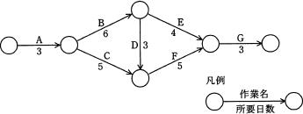

 | 図のプロジェクトを最短の日数で完了したいとき，作業Eの最遅開始日は何日目か。

 | まずはクリティカルパスを求め
 |  | A→B→E→G （16日）
 |  | A→B→D→F→G (20日) |  |  |  | ★クリティカルパス
 |  | A→C→F→G (16日)
 | 作業Eと作業Fの結合点に着目すると、クリティカルパス上では作業開始から17日目にあたることが分かると思います。
 | つまり作業Eは最低でもその4日前の13日目までに開始すればプロジェクトの最短完了日数を守ることができます。

 | ガントチャート(Gantt chart)
 |  | 縦軸に作業項目・横軸に時間をとり、作業に必要な期間を横棒の長さで表記する図法
 |  | 作業項目の重なりがわかりやすいので日程計画の策定に使用されたり、計画と実績を並べて表記することで進捗度を管理する方法
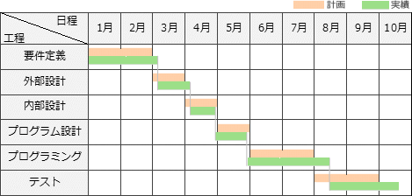

 |  | ex) 各作業の開始時点と終了時点が一目で把握できる。

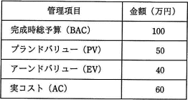
 | アーンドバリュー分析(EVM:Earned Value Management)
 |  | プロジェクトにおける作業を金銭の価値に置き換えて定量的に実績管理をする進捗管理手法
 |  |  | PV(Planned Value)
 |  |  |  | プロジェクト開始当初、現時点までに計画されていた作業に対する予算
 |  |  | EV(Earned Value)
 |  |  |  | 現時点までに完了した作業に割り当てられていた予算
 |  |  | AC(Actual Cost)
 |  |  |  | 現時点までに完了した作業に対して実際に投入した総コスト

 |  |  |  | EV－ACがマイナス値であれば予算よりも投入コストが勝っている |  |  |  |  | ⇒ | コスト超過
 |  |  |  | EV－PVがマイナス値 |  |  | ⇒ | 完了済み作業に対する予算コストが当初よりも少ないので進捗遅れ

 |  | 5日目終了時点で、EV(当初割り当てられていた予算)40万円の作業に対してAC(実コスト)60万円となっていて、プロジェクト予算の1.5倍の実コストが発生
 |  | 現状のコスト効率が完成時まで続いたならば、完成時総コスト見積り(EAC)は表にある完成時総予算100万円の1.5倍の「150万円」になると見込める

■データ管理者（DA）とデータベース管理者（DBA）

 | データ管理者（DA:Data Administrator）
 |  | 業務の実世界から概念設計、システム化の範囲で論理設計などデータそのものの管理を行う。
 |  |  | ex) システム開発の設計工程では，主に論理データベース設計を行い，データ項目を管理し標準化する。
 | データベース管理者（DBA:DataBase Administrator）
 |  | DAが設計した論理データモデルから物理設計を行い、データベースを構築したり、構築後のデータベースの運用設計および運用保守などデータベースの管理を行う。

■インバスケット
 | 一定時間内に数多くの問題を処理させることによって，問題の関連性，緊急性，重要性などに対する総合的判断力を高める技法

計測・制御に関する理論
■誤り検出方式
 | CRC(Cyclic Redundancy Check)
 |  | 巡回冗長検査という意味で、送信データから生成多項式によって誤り検出用のデータを付加して送信
 |  | 受信側では送信側と同じ生成多項式を用いて受信データを除算し、送信されてきた誤り検出用のデータと比較することで誤りの有無を判断

■
 | PCM伝送方式によって音声をサンプリング(標本化)して8ビットのディジタルデータに変換し、圧縮処理をしないで転送したところ、
 | 転送速度は64,000ビット/秒であった。このときサンプリング間隔は何マイクロ秒か。

 |  | 64,000ビット÷8ビット＝8,000回／1秒
 |  | 1秒÷8,000回＝125×10-6秒

■パリティチェック(parity check)
 | データ通信で伝送時の誤りを検出する最もシンプルな方法の一つです。
 | 送信するデータの一定長のビット列に1ビットの検査ビットを付加し、受信側では受信データとパリティビットを照合することで誤りを検出する。

 | パリティチェックは、誤り訂正の機能を持たないため、誤りが検出されたときには再送要求を行います。
 | また、誤りが奇数個であれば検出できますが、偶数個の誤り(バースト誤り)は検出できないという特徴があります。

■カルノー図
 | それぞれの確率変数の組合せの結果が真となる場合に該当するセルに「1」が書きこむことで論理式を図で表す方

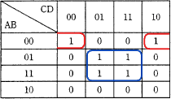
 |  |  | カルノー図から論理式を導くには、表の中のすべての「1」が記入されているセルをグループ化して共通項を取り出すのですが、このグループ化は、
 |  |  |  | 1. グループ化するすべてのセルの値は1であること
 |  |  |  | 2. グループ化するセルの数は2Nであること
 |  |  |  | 3. カルノー図の上下の端、および左右の端は連続していると考える
 |  |  | という3つのルールの則って行います。

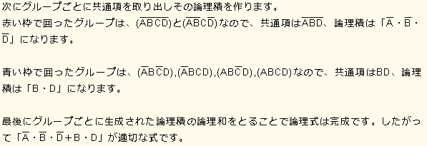

■奇数パリティ |  |  |  |  | XOR演算には次のように演算対象の各ビットのなかの「1」の数が
 | データを構成するビット全体の中でビット「1」の数が奇数個になるようにパリティビットを付加する方式なので、 |  |  |  | 奇数個であれば結果は1、偶数個であれば結果が0になるという特徴
 | パリティビットを含めた各ビットをすべてXOR演算した結果は必ず「1」となります。 |  |  |  | 0⊕0⊕0＝0
 |  |  |  |  | 1⊕0⊕0＝1
 |  | 8ビットのレジスタがある。このレジスタの各ビットの値を d0，d1，…，d7とし，パリティビットの値をpとする。 |  |  | 0⊕1⊕0＝1
 |  | 奇数パリティの場合，常に成立する関係式はどれか。ここで，⊕は排他的論理和演算を表す |  |  | 0⊕0⊕1＝1
 |  |  |  |  | 1⊕1⊕0＝0
 |  |  |  |  | 1⊕0⊕1＝0
 |  |  |  |  | 0⊕1⊕1＝0
 |  |  |  |  | 1⊕1⊕1＝1

新規ページ
■アンゾフの成長マトリクス
 | 縦軸に「市場」、横軸に「製品」をとり、それぞれに「既存」「新規」の2区分を設け、4象限(市場浸透，新製品開発，新市場開拓，多角化)のマトリクスとしたもの
 | 経営戦略としてどんな商品を投入していけば、事業が成長、発展できるかを検討するのに有効なフレームワーク

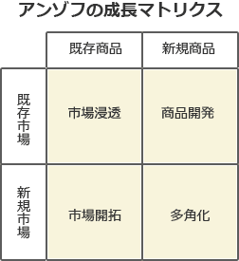
 |  |  | ex) 製品と市場の視点から，事業拡大の方向性を市場浸透・製品開発・市場開拓・多角化に分けて，戦略を検討する。

■ | 100Mビット／秒のLANに接続されているブロードバンドルータ経由でインターネットを利用している。
 | FTTHの実行速度が90Mビット／秒で，LANの伝送効率が80%のときに，LANに接続されたPCでインターネット上の540Mバイトのファイルをダウンロードするのにかかる時間は，およそ何秒か。
 | ここで，制御情報やブロードバンドルータの遅延時間などは考えず，また，インターネットは十分に高速であるものとする。

 | ネットワークはLANとFTTHという異なる伝送速度の媒体に接続されています。
 |  | LANは、100Mビット／秒で伝送効率が80%→実効速度 80Mビット／秒
 |  | FTTHは、90Mビット／秒
 | つまり、LANの伝送速度が、このネットワーク全体の伝送効率を制限していることになります。

 | ここまでわかれば、ファイルのダウンロードに必要な時間は計算で簡単に求められます。LANの実効速度80Mビット／秒をバイト単位に変換すると 10Mバイト／秒ですから、

 | 540Mバイト÷10Mバイト＝54秒
 |  | となりダウンロードにかかる時間は「54秒」

■リーク電流 (HW
 | 電子回路上で、絶縁されていて本来流れないはずの場所・経路で漏れ出す電流のこ
 |  | ex) 半導体製造プロセスが微細化することによって問題となってきたリーク電流の低減手段 ⇒ 使用しないブロックへの電源供給停止

■Webアクセシビリティ (IF
 | 「年齢や身体的制約・利用環境などにかかわらず、Webサイトにアクセスできサイト内を利用できるように配慮する」という設計方針
 |  | ex) 仮名入力欄の前には，"フリガナ(カタカナで入力)"のように，仮名の種類も明記する。

■コアコンピタンス(Core Competence) / コア技術
 | 長年の企業活動により蓄積された他社と差別化できる、または競争力の中核となる企業独自のノウハウや技術
 |  | ex) 競合他社よりも効率性が高い生産システム
 |  | ex) 競合他社がまねできないような，自動車エンジンのアイドリングストップ技術

■CMMI(Capability Maturity Model Integration) (開発プロセス・手法
 | 統合能力成熟度モデルと呼ばれ、組織におけるプロセス"改善"をガイドするモデル
 |  | ex) ソフトウェア開発組織及びプロジェクトのプロセスの成熟度を評価するためのモデルである。

■アナログ音声をディジタル化 (マルチメディア
 | 標本化
 |  | 連続的なアナログ値（振幅、周波数、その他の測定可能な性質）を一定の時間間隔（サンプリング周波数と呼びます）で測定して、時系列的に連続でない値（離散値と呼びます）にすること。
 | 量子化
 |  | 標本化で得られたアナログデータを、離散的なディジタルデータとして近似的に表すこと。
 |  | 例として量子化ビット数が16ビットであれば、(1.4や9.8のように)連続的なアナログデータを65536通りのいずれかの整数で近似することになる。
 | 符号化
 |  | 量子化で得られたデータを数値化して表現する。

 | ex) 音の信号を一定の周期でアナログ値のまま切り出す処理 ⇒ 標本化

■WAF(Web Application Firewall) (セキュリティ実装技術
 | パケットのヘッダ情報だけでなくペイロード部(データ部分)をチェックすることで、ウェブアプリケーションに対するこれらの攻撃を検知・遮断することが可能
 |  | ex) クライアントとWebサーバの間において，クライアントがWebサーバに送信するデータを検査して，SQLインジェクションなどの攻撃を遮断するためのもの

■リスクアセスメント (システム監査
 | リスクの大きさを評価しそのリスクが許容できるか否かを決定する全体的なプロセスのことです。
 | 予想されるリスクの可能性と大きさと、許容される可能性と大きさを比較し許容値を超えた場合にリスク軽減またはリスク回避の施策をとる意思決定を行います
 |  | ex) 監査の対象選定 ⇒ 問題発生の可能性とその影響の大きなシステムを対象とする。

■ハッシュ関数 (アルゴリズム
 | 自然数をキーとするデータを，ハッシュ表を用いて管理する。キーxのハッシュ関数h(x)を
 | h(x)＝x mod n
 | とすると，キーaとbが衝突する条件はどれか。ここで，n はハッシュ表の大きさであり，x mod n は x を n で割った余りを表す。

 | キーaのハッシュ関数は a mod n，キーbのハッシュ関数は b mod nです。
 | この2つが一致する場合を方程式で表すと
 |  | a mod n＝b mod n
 |  | (a mod n)－(b mod n)＝0
 |  | (a－b) mod n＝0
 | a－bがnで割りきれるときにこの等式が成り立つことがわかるので、衝突する条件は「a－bがnの倍数」ということになります。

■共通鍵暗号方式 (情報セキュリティ
 | ex) 相手ごとに秘密の通信をする場合，通信相手が多くなるに従って，鍵管理の手間が増える。

 | 一方、公開鍵暗号方式を使用してn人と暗号化通信をする場合には、1組の公開鍵・秘密鍵の組合せを用意するだけで足ります。

■DBMSの媒体障害時の回復法 (トランザクション
 | ex) バックアップコピーでデータベースを復元し，バックアップ取得以降にコミットした全てのトランザクションをロールフォワードする。

